1. 찜
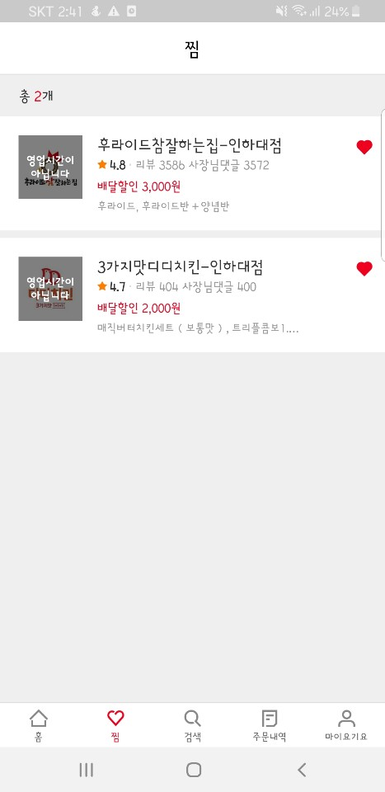
total_count
2

restaurant_name | score | review_num | owner_comment_num | delivery_discount | 배달가능? | 사진URL
후라이드참잘하는집-인하대점 | 4.8 | 3586 | 3572 | 3000 | N | https://..
3가지맛디디치킨-인하대점 | 4.7 | 404 | 400 | 2000 | N | https://..

대표메뉴 (판매량 상위 2개)
restaurant_name | 메뉴명
후라이드참잘하는집-인하대점 | 후라이드
후라이드참잘하는집-인하대점 | 후라이드반+양념반
3가지맛디디치킨-인하대점 | 매직버터치킨세트(보통맛)
3가지맛디디치킨-인하대점 | 트리플콤보1

수정사항
1. 각 매장의 대표메뉴 2개씩 출력

2. 우동플,슈레위
우리동네플러스
restaurant_name | region | score | review_num | owner_comment_num | delivery_discount | discount_rate | 우수? | 세스코? | new? | 배달예상시간 | 사진url | 배달가능?
교촌치킨-학익1호점 | 인천시 미추홀구 | 4.4 | 1928 | 682 | 0 | 0 | N | N | N | 45~55분 | https://… | Y
3가지맛디디치킨-인하대점 | 인천시 미추홀구 | 4.7 | 404 | 400 | 2000 | 0 | N | N | N | 30~40분 | https://… | Y

대표메뉴
가게명 | 메뉴명
교촌치킨-학익1호점 | 교촌허니콤보
교촌치킨-학익1호점 | 교촌반반콤보
3가지맛디디치킨-인하대점 | 매직버터치킨세트(보통맛)
3가지맛디디치킨-인하대점 | 트리플콤보1

슈퍼레드위크
restaurant_name | region | score | review_num | owner_comment_num | delivery_discount | discount_rate | 우수? | 세스코? | new? | 배달예상시간 | 사진url | 배달가능?
후라이드참잘하는집-인하대점 | 인천시 미추홀구 | 4.8 | 3586 | 3572 | 3000 | 0 | Y | N | N | 45~55분 | https://… | Y
3가지맛투존치킨-용현점 | 인천시 미추홀구 | 4.6 | 273 | 267 | 3000 | 0 | N | N | N | 50~60분 | https://… | Y
멕시카나-신기점 | 인천시 미추홀구 | 4.8 | 4367 | 4363 | 3000 | 0 | Y | N | N | 40~50분 | https://… | Y

대표메뉴
가게명 | 메뉴명
후라이드참잘하는집-인하대점 | 후라이드
후라이드참잘하는집-인하대점 | 후라이드반+양념반
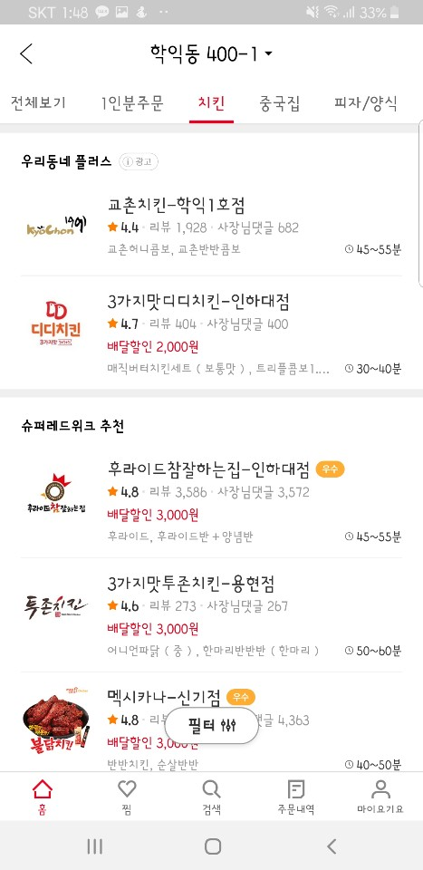
3가지맛투존치킨-용현점 | 어니언파닭(중)
3가지맛투존치킨-용현점 | 한마리반반반(한마리)
멕시카나-신기점 | 반반치킨
멕시카나-신기점 | 순살반반

1. 우리동네플러스, 슈퍼레드위크, 요기요 등록 음식점 중복 안되므로 추가적인 관리 방안 필요
1) column으로 관리
2) 테이블로 관리
2. 영업일수에 조건 달아서 new인지 아닌지 구분
3. 우수, 세스코, new가 Y이면 이미지 url 연결하기
4. region 기준 수정
1) 구 단위 -> 동 단위로 변경
2) 위도, 경도로 변경

3. 가게분류==치킨
restaurant_name | region | score | review_num | owner_comment_num | delivery_discount | discount_rate | 우수? | 세스코? | new? | 배달예상시간 | 사진url | 배달가능상태
레알버거 | 인천시 미추홀구 | 4.4 | 3261 | 614 | 0 | 0.05 | N | N | N | 65~75분 | https://… | Y
후라이드참잘하는집-인하대점 | 인천시 미추홀구 | 4.8 | 3586 | 3572 | 3000 | 0 | Y | N | N | 40~50분 | https://… | Y
노랑통닭-인하대점 | 인천시 미추홀구 | 4.7 | 1455 | 1436 | 0 | 0 | N | N | N | 45~55분 | https://… | Y
마음쫄인닭 | 인천시 미추홀구 | 3.5 | 2 | 0 | 0 | 0 | N | N | Y | 45~55분 | https://… | Y
BHC-인하대점 | 인천시 미추홀구 | 4.9 | 1078 | 3 | 5000 | 0 | Y | N | N | 45~55분 | https://… | Y

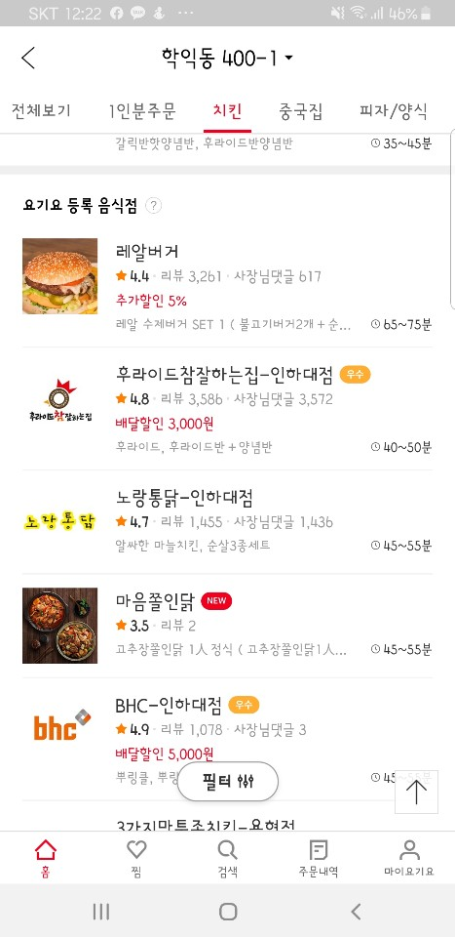

수정사항
1. 영업일수에 조건 달아서 new인지 아닌지 구분
2. 우수, 세스코, new가 Y이면 이미지 url 연결하기
3. region 기준 수정
1) 구 단위 -> 동 단위로 변경
2) 위도, 경도로 변경

4. 가게-메인
가게명 | 평점 | 배달할인 | 배달예상시간 | 최소주문 | 결제방법 | 배달요금 | 사장님알림 | 찜 개수 | 메뉴 개수 | 리뷰 개수 | 배경url | 공유url
후라이드참잘하는집-인하대점 | 4.8 | 3000원 | 40~50분 | 14000원 | 요기서결제, 현장결제(카드,현금) | 2000 | ☞ 후참 인하대점 리뷰 2천개개 돌파기념 이벤트 ☜ | 487 | 58 | 3586 | https://… | https://…

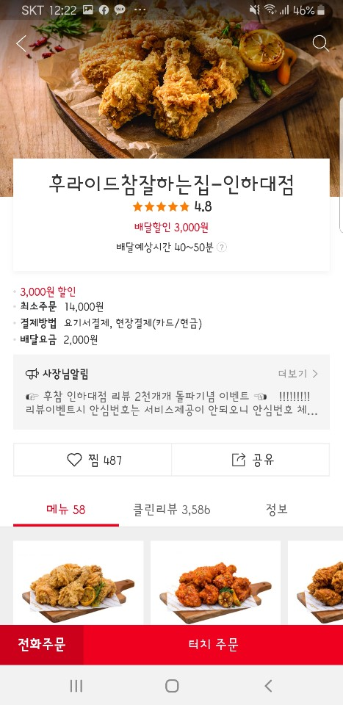
평점, 리뷰 개수 -> review 테이블에서 계산
찜 개수 -> favorite_restaurant 테이블에서 계산
메뉴 개수 -> menu 테이블에서 계산

수정사항
1. 여러 개의 결제 방법 -> 각각 컬럼으로 나누기
1) 요기서결제 : Y / N
2) 현장결제(카드) : Y / N
3) 현장결제(현금): Y / N

5. 가게-메뉴
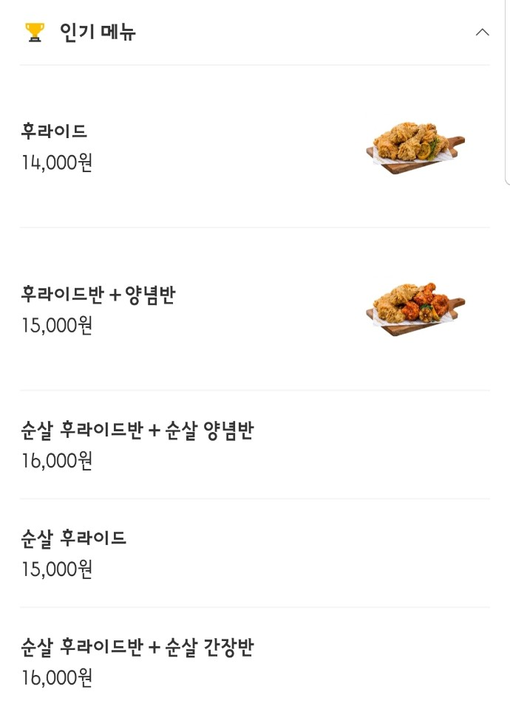
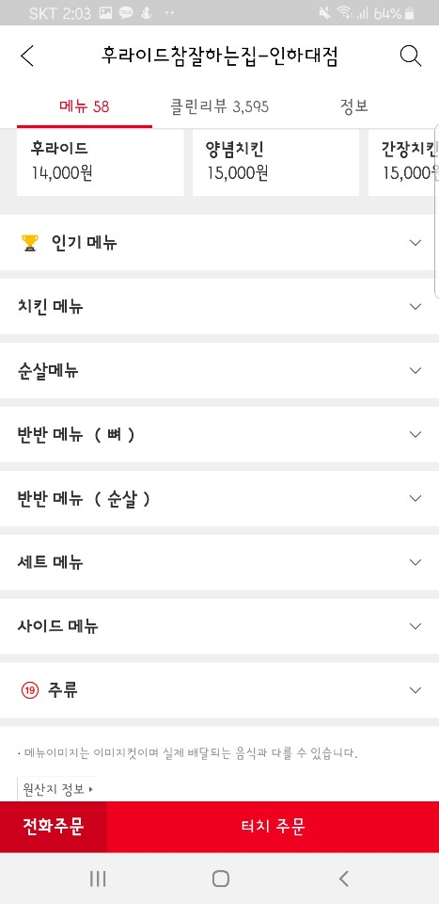
인기메뉴
메뉴명 | 가격 | 사진url
후라이드 | 14000 | https://…
후라이드반+양념반 | 15000 | https://…
순살 후라이드반+순살 양념반 | 16000 | https://…
순살 후라이드반+순살 양념반 | 15000 | https://…
순살 후라이드반+순살 간장반 | 16000 | https://…

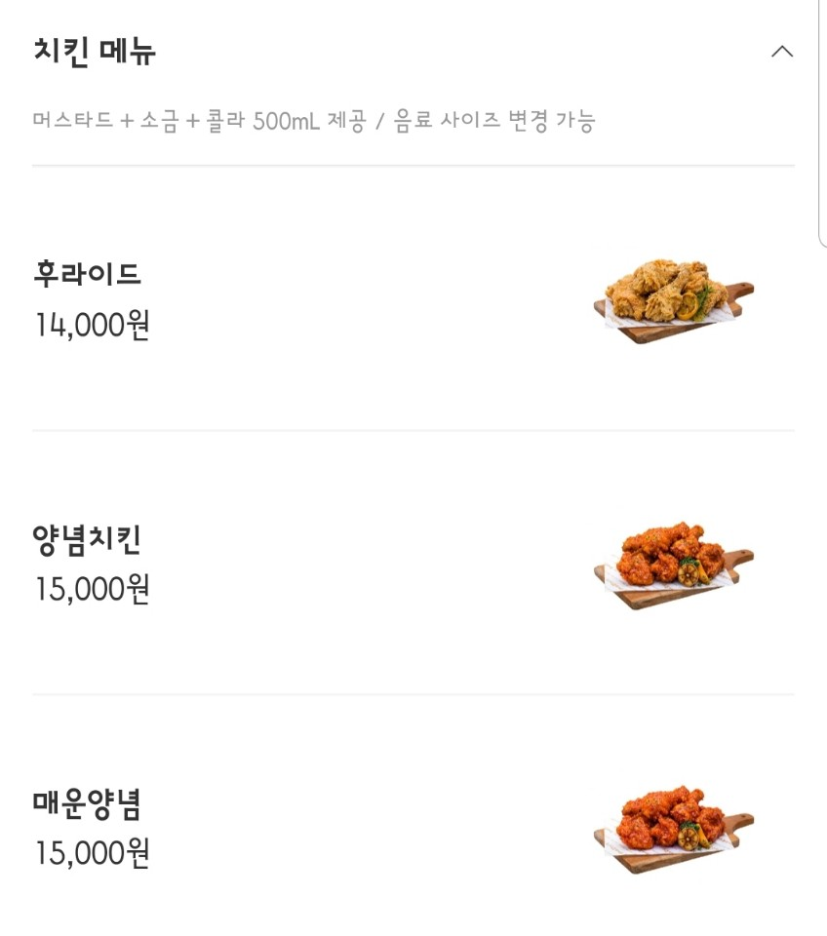
카테고리별 메뉴 (카테고리별 부가설명 제외)
카테고리 | 메뉴명 | 가격 | 사진url
치킨메뉴 | 후라이드 | 14000 | https://…
치킨메뉴 | 양념치킨 | 15000 | https://…
치킨메뉴 | 매운치킨 | 15000 | https://…
순살메뉴 | 순살 후라이드 | 15000 | https://…
순살메뉴 | 순살 양념치킨 | 16000 | https://…
순살메뉴 | 순살 매운양념 | 16000 | https://…
반반메뉴(뼈) | 후라이드반+양념반 | 15000 | https://…
반반메뉴(뼈) | 후라이드반+매운양념반 | 15000 | https://…
반반메뉴(뼈) | 후라이드반+간장반 | 15000 | https://…

6. 가게-메뉴-추가옵션
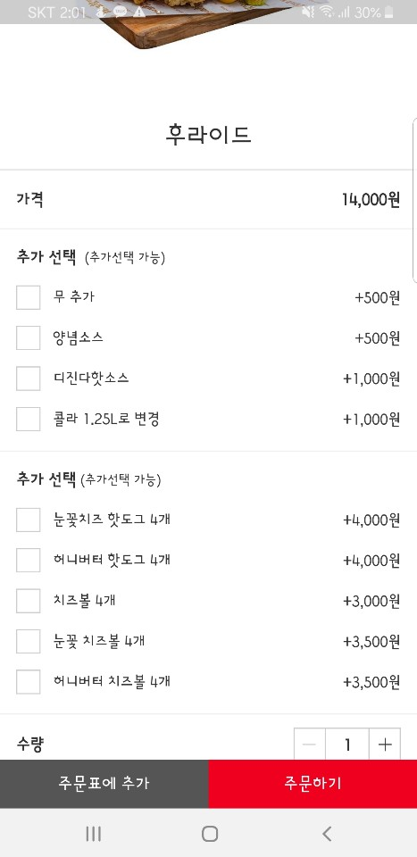
메뉴명 | 가격 | 옵션타입 | 옵션명 | 추가요금 | 공유url
후라이드 | 14000 | 추가 선택 (추가선택 가능) | 무 추가 | 500 | https://…
후라이드 | 14001 | 추가 선택 (추가선택 가능) | 양념소스 | 500 | https://…
후라이드 | 14002 | 추가 선택 (추가선택 가능) | 디진다핫소스 | 1000 | https://…
후라이드 | 14003 | 추가 선택 (추가선택 가능) | 콜라 1.25L로 변경 | 1000 | https://…
후라이드 | 14004 | 사이드 메뉴 | 눈꽃치즈 핫도그 4개 | 4000 | https://…
후라이드 | 14005 | 사이드 메뉴 | 허니버터 핫도그 4개 | 4000 | https://…
후라이드 | 14006 | 사이드 메뉴 | 치즈볼 4개 | 3000 | https://…
후라이드 | 14007 | 사이드 메뉴 | 눈꽃 치즈볼 4개 | 3500 | https://…
후라이드 | 14008 | 사이드 메뉴 | 허니버터 치즈볼 4개 | 3500 | https://…

7. 가게-리뷰
작성자닉네임 | 작성자프로필사진 | 리뷰작성시간 | 평점 | 맛점수 | 양점수 | 배달점수 | 내용 | 사장님댓글작성시간 | 사장님댓글내용
ma** | https://… | 2020-06-01 | 3.5 | 5 | 2 | 3 | … | 2020-06-03 | …
hg** | https://… | 2020-05-27 | 5 | 5 | 5 | 5 | …

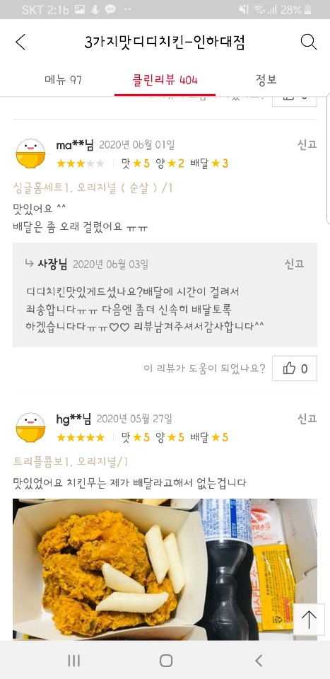
주문한메뉴
리뷰id | 메뉴 | 수량 |  |  |  |  |  |  | 작성시간 분류
40000001 | 싱글홈세트1. 오리지널 (순살) | 1 |  |  |  |  |  |  | ~분 전
40000002 | 트리플콤보1. 오리지널 | 1 |  |  |  |  |  |  | ~시간 전
 |  |  |  |  |  |  |  |  | 어제
리뷰사진 |  |  |  |  |  |  |  |  | ~일 전 (2~6일)
리뷰id | 사진url |  |  |  |  |  |  |  | 날짜
40000002 | https://…

8. 주문내역
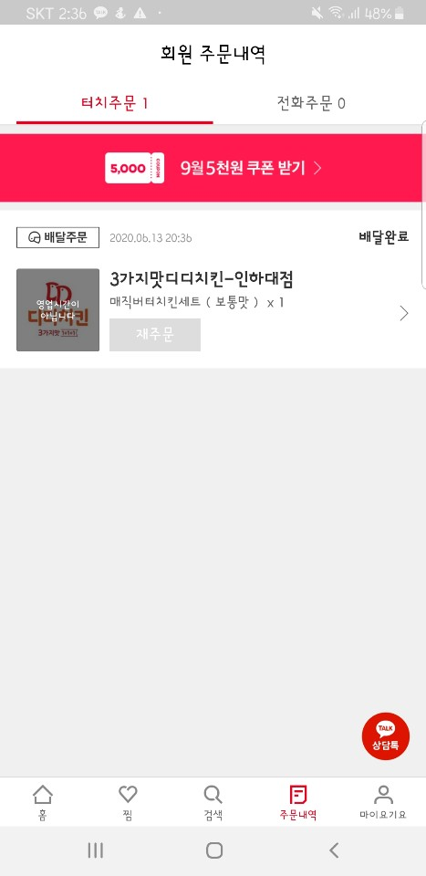
터치주문 수 | 전화주문 수
1 | 0

주문정보
주문번호 | 주문일자 | 배달상태 | 가게명 | 사진url | 배달가능여부
200613-20-144783 | 2020.06.13 20:36 | 배달완료 | 3가지맛디디치킨-인하대점 | https://… | N

주문내역
주문번호 | 주문한메뉴 | 개수
200613-20-144783 | 매직버터치킨세트(보통맛) | 1

9. 주문 상세보기
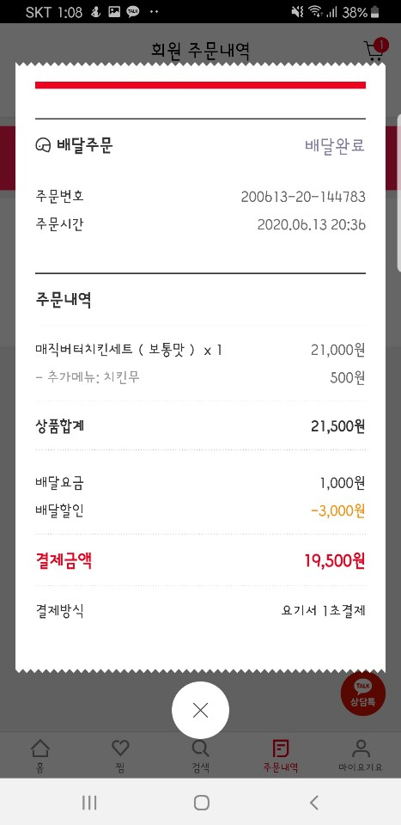
주문 정보
주문상태 | 주문번호 | 주문시간 | 상품합계 | 배달요금 | 배달할인 | 결제금액 | 결제방식
배달완료 | 200613-20-144783 | 2020.06.13 20:36 | 21500 | 1000 | 3000 | 19500 | 요기서 1초결제

주문 내역
주문번호 | 메뉴이름 | 수량 | 메뉴 가격 | 추가메뉴 | 추가메뉴가격 | 합계
200613-20-144783 | 매직버터치킨세트 (보통맛) | 1 | 21000 | 치킨무 | 500 | 21500

[ordered_menu] 테이블
메뉴 가격이 변동되면
주문 당시 가격과 현재 가격이 다를 수 있으므로
menu 테이블과의 join을 통해 가격을 가져오지 않고
ordered_menu 테이블에 가격 따로 저장

수정사항
1. 결제금액 column 추가해야함
1) select문 sub query(sum_total_price) 재사용 불가

10. 사용자 정보
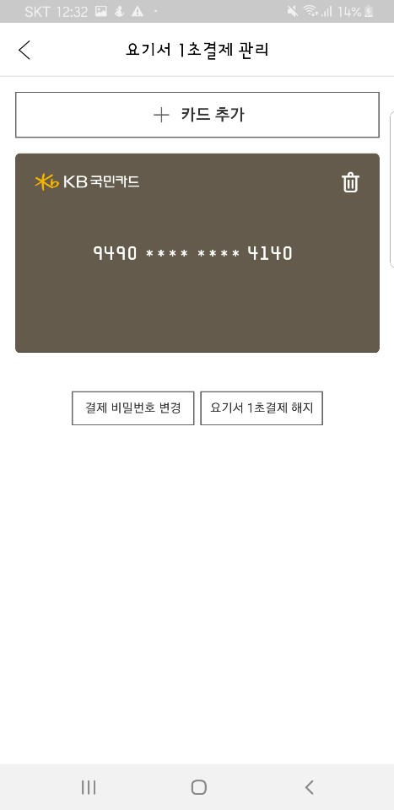
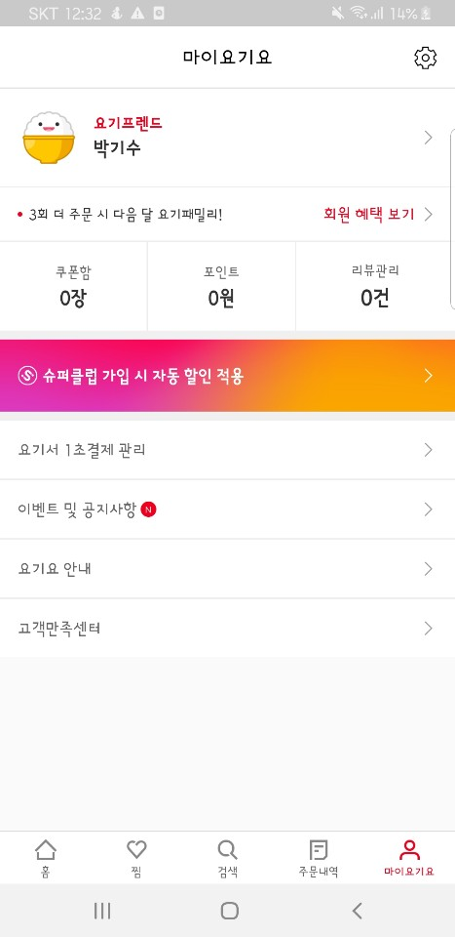
마이요기요
닉네임 | 등급 | 등급사진url | 쿠폰개수 | 포인트 | 리뷰개수
박기수 | 요기프랜드 | https://… | 0 | 0 | 0

내 정보 수정
이메일 | 휴대폰 | 닉네임
rltn2121@naver.com | 010-4160-3756 | 박기수

등록한카드
카드회사 | 카드번호
KB국민 | ****

